상품제안서
2025 비벨로 양장 다이어리 밴드형 심플 25절 | 상품코드: F29424

 |  |  |  |  |  |  | 02-412-0044 | www.easy1.co.kr
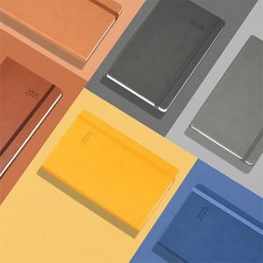

【상세/제작정보】 | 옐로우, 베이지, 브라운, 블루, 라이트그레이, 다크그레이 제품, 종이케이스에 박인쇄 별도 문의

【인쇄/포장옵션】 | / 포장불가능

【공급단가】 | 수량 | 50~ | 100~ | 500~ | 1,000~ | 2,000~
*VAT별도 | 단가 | 9,750원 | 9,600원 | 9,370원 | 9,000원 | 8,620원

【상품 URL】 | http://www.easy1.co.kr/src/goods_detail.php?gdno=29424

